Encomenda
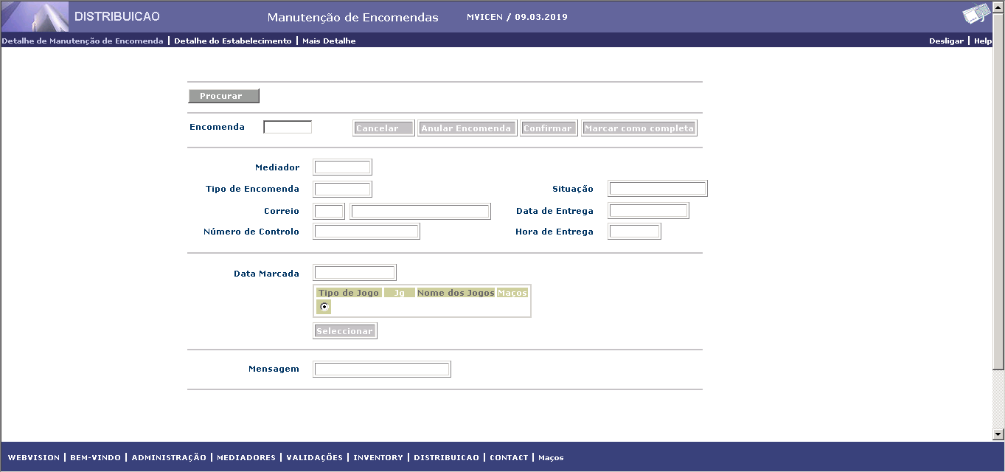
INÍCIO
Ant
Seg
FIM
 | TIPO DISTRIBUIÇÃO ENCOMENDA | VALOR
 | ORDER_TYPE_ANY | 0
 | ORDER_TYPE_WALKIN | 1
 | ORDER_TYPE_QLMS | 2
 | ORDER_TYPE_TERMINAL | 3
 | ORDER_TYPE_INITIAL_DISTR | 4
 | ORDER_TYPE_TELSEL | 5 | Estado Encomenda | Tipo Estado | ORDER_RECORD | ORDER1_RECORD | Linha
 | ORDER_TYPE_TRANSFER | 6 | Digitada | Inicial | X |  | 1
 | ORDER_TYPE_AUTO_TRANSFER | 7 | Erro Processamento | Transitório | X |  | 1 a 6
 | ORDER_TYPE_PROMO | 10 | Cancelada | Final |  | X | 0
 |  |  | Completa | Transitório | X
 |  |  | Devolvida | Final |  | X | 1 a 6
 | TOTAL JOGOS POR ENCOMENDA | VALOR | Confirmada | Final |  | X | 1 a 6
 | MAX_GAMES_PER_ORDER | 40

 | ESTADOS DAS ENCOMENDAS | VALOR
 | ORDER_STATUS_CANCELLED | 0
 | ORDER_STATUS_COMPLETED | 1
 | ORDER_STATUS_CONFIRMED | 2
 | ORDER_STATUS_RETURNED | 3
 | ORDER_STATUS_SHIP_CONFIRMED | 4
 | ORDER_STATUS_PROCESSING_ERROR | 8
 | ORDER_STATUS_ENTERED | 9

